Folha1

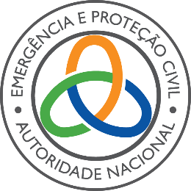

Sistema Integrado de Operações de Proteção e Socorro
Dispositivo:

Corpo de Bombeiros:

Estado de Prontidão Especial (EPE):

Período: |  |  |  | a

MEDIDAS OPERACIONAIS DE ANTECIPAÇÃO (MOA)

Recursos Humanos

Medida |  | Indique a Situação | Prontidão / Mobilização |  |  | Observações
 | Elemento de Comando às operações | Indique a Situação | Escolha o Período

 | Notificação à Entidade Detentora |  | Indique a forma de notificação

 | Oficial / Chefe em ordenança | Indique a Situação | Escolha o Período

 | ERAS Locais | Indique a Situação | Escolha o Período

 | Equipas de Observação | Indique a Situação | Escolha o Período

 | Reforço da SALOC |  | Indique o N.º de OPTEL

 | Mobilização do efetivo | Indique a Situação

Reforço de Equipas de Intervenção Extraordinárias
 |  |  | Escolha o Período
Tipologia |  | Período | Nº Operacionais |  |  | Observações

Outras

 |  | Período |  |  | Observações

Mod. MAR2021

AUTORIDADE NACIONAL DE EMERGÊNCIA E PROTEÇÃO CIVIL
COMANDO REGIONAL DE EMERGÊNCIA E PROTEÇÃO CIVIL DO ALGARVE
COMANDO DISTRITAL DE OPERAÇÕES DE SOCORRO DE FARO
Rua Dr. Koumba Yalá, n.º 39
8100-735 Loulé – Portugal
T.: 351 289 247 040 | CREPCAlgarve@prociv.pt | https://prociv.gov.pt/

